2026 6
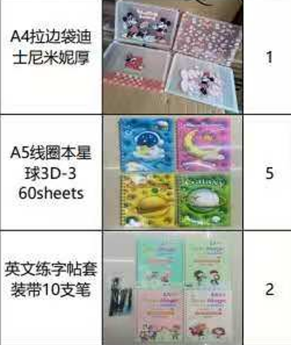
8033004350 | TINA ORDER 2026-6 |  |  |  |  |  |  |  |  |  | AUTO |  |  |  |  |  |  |  |  |  |  | 1470 | 7 |  | 28500000
日期 | SHOP NO | TEL | ITEM NO | 品名 | 材质 | CTNS | QTY | PRICE | T.PRICE | 定金 | CBM |  |  |  |  | TTL QUANTITY | LCL SELLING PRICE | LANDED W/H PRICE | GROSS SALE VALUE |  | NAIRA COST CHINA/UNIT | NAIRA/$ | RMB/$ | FREIGHT/UNIT | FREIGHT+CLR LAG | PROFITABILITY
TINA | 金宝贝文化 | 11 | TINA-1 | 文件袋 | 塑料 | 1 | 480 | ¥1 | ¥408 | ¥0 | 0.0722 | 0.0722 | 38 | 38 | 50 | 480 | 362 | 242 | 173,910.44 | #DIV/0! | 179 | 1470 | 7 | 63 | 28,500,000 | 50%
2026/06/06 | 金宝贝文化 |  | TINA-2 | 本子 | 纸 | 5 | 192 | ¥2 | ¥1,584 | ¥0 | 0.2793 | 0.05586 | 35 | 42 | 38 | 960 | 708 | 468 | 680,000.00 | 242.40 | 347 | 1470 | 7 | 122 | 28,500,000 | 51%
6/8胡付 | 金宝贝文化 |  | TINA-3 | 字帖+笔 | 纸+塑料 | 2 | 100 | ¥4 | ¥700 | ¥0 | 0.09472 | 0.04736 | 40 | 37 | 32 | 200 | 1500 | 933 | 300,000.00 | #DIV/0! | 735 | 1470 | 7 | 198 | 28,500,000 | 61%
 |  |  |  |  |  |  |  |  |  |  | 0 | 0 |  |  |  | 0 | 417 | #DIV/0! | - | 243.40 | 0 | 1470 | 7 | #DIV/0! | 28,500,000 | #DIV/0!
TINA | 悦凯文化 | 11 | JX-9007 | 存钱罐 | 铁 | 1 | 160 | 1.9 | 304 |  | 0.146224 | 0.146224 | 74 | 38 | 52 | 160 | 1292 | 782 | 206,666.67 | #DIV/0! | 399 | 1470 | 7 | 383 | 28,500,000 | 65%
6、9胡付 |  |  | BTX001 | 文具袋 | 布 | 1 | 200 | 3.5 | 700 | 侵权 | 0.23688 | 0.23688 | 70 | 47 | 72 | 200 | 2083 | 1,231 | 416,666.67 | #DIV/0! | 735 | 1470 | 7 | 496 | 28,500,000 | 69%
 |  |  |  |  |  |  |  |  |  |  |  | 0 |  |  |  | 0 | 500 | #DIV/0! | - | #DIV/0! | 0 | 1470 | 7 | #DIV/0! | 28,500,000 | #DIV/0!
TINA | 新文轩 | 11 | 8010 | 文具套装（铅笔+卷笔刀） | 木+铁+塑料 | 12 | 720 | 0.8 | 6912 | 侵权 | 1.62 | 0.135 | 60 | 50 | 45 | 8640 | 358 | 247 | 3,096,000.00 | #DIV/0! | 168 | 1470 | 7 | 79 | 28,500,000 | 45%
 |  |  | CD-167 | 文具套装（铅笔+卷笔刀） | 木+铁+塑料 | 2 | 360 | 1.25 | 900 | 侵权 | 0.42 | 0.21 | 50 | 70 | 60 | 720 | 833 | 507 | 600,000.00 | #DIV/0! | 263 | 1470 | 7 | 244 | 28,500,000 | 64%
 |  |  | 9922 | 文具套装（铅笔+卷笔刀） | 木+铁+塑料 | 2 | 360 | 1.85 | 1332 | 侵权 | 0.466908 | 0.233454 | 41 | 78 | 73 | 720 | 1000 | 660 | 720,000.00 | #DIV/0! | 389 | 1470 | 7 | 272 | 28,500,000 | 51%
 |  |  | 801 | 文具套装（铅笔+卷笔刀） | 木+铁+塑料 | 3 | 720 | 0.9 | 1944 | 侵权 | 0.3312 | 0.1104 | 46 | 60 | 40 | 2160 | 367 | 253 | 792,000.00 | #DIV/0! | 189 | 1470 | 7 | 64 | 28,500,000 | 45%
 |  |  | 7011 | 文具套装（铅笔+卷笔刀） | 木+铁+塑料 | 1 | 480 | 1.25 | 600 | 侵权 | 0.14076 | 0.14076 | 51 | 60 | 46 | 480 | 583 | 385 | 280,000.00 | #DIV/0! | 263 | 1470 | 7 | 123 | 28,500,000 | 51%
 |  |  | 8008 | 文具套装（铅笔+卷笔刀） | 木+铁+塑料 | 2 | 360 | 1.85 | 1332 | 侵权 | 0.4224 | 0.2112 | 66 | 50 | 64 | 720 | 958 | 634 | 690,000.00 | #DIV/0! | 389 | 1470 | 7 | 246 | 28,500,000 | 51%
 |  |  | 9566 | 文具套装（铅笔+卷笔刀） | 木+铁+塑料 | 1 | 480 | 2.4 | 1152 | 侵权 | 0.218688 | 0.218688 | 67 | 51 | 64 | 480 | 1083 | 695 | 520,000.00 | #DIV/0! | 504 | 1470 | 7 | 191 | 28,500,000 | 56%
 |  |  | 8829 | 文具套装（铅笔+卷笔刀） | 木+铁+塑料 | 1 | 720 | 1 | 720 | 侵权 | 0.19584 | 0.19584 | 80 | 48 | 51 | 720 | 500 | 324 | 360,000.00 | #DIV/0! | 210 | 1470 | 7 | 114 | 28,500,000 | 54%
 |  |  | 9005 | 文具套装（铅笔+卷笔刀） | 木+铁+塑料 | 1 | 240 | 3.5 | 840 | 侵权 | 0.260975 | 0.260975 | 73 | 55 | 65 | 240 | 1750 | 1,191 | 420,000.00 | #DIV/0! | 735 | 1470 | 7 | 456 | 28,500,000 | 47%
 |  |  | LPY99-16 | 文具套装（铅笔+卷笔刀） | 木+铁+塑料 | 2 | 312 | 1.8 | 1123.2 | 侵权 | 0.210496 | 0.105248 | 52 | 44 | 46 | 624 | 792 | 519 | 494,000.00 | #DIV/0! | 378 | 1470 | 7 | 141 | 28,500,000 | 52%
 |  |  | 9926 | 文具套装（铅笔+卷笔刀） | 木+铁+塑料 | 1 | 240 | 3.3 | 792 | 侵权 | 0.1974 | 0.1974 | 70 | 47 | 60 | 240 | 1625 | 1,038 | 390,000.00 | #DIV/0! | 693 | 1470 | 7 | 345 | 28,500,000 | 57%
 |  |  | 9009 | 文具套装（铅笔+卷笔刀） | 木+铁+塑料 | 1 | 288 | 2.4 | 691.2 | 侵权 | 0.171462 | 0.171462 | 82 | 41 | 51 | 288 | 1208 | 754 | 348,000.00 | #DIV/0! | 504 | 1470 | 7 | 250 | 28,500,000 | 60%
 |  |  |  |  |  |  |  |  |  |  |  |  |  |  |  |  |  |  |  |  |  |  |  |  | 28,500,000
 |  |  |  |  |  |  |  | TOTAL | ￥22,034
 |  |  |  |  |  |  |  |  |  |  | 5.485453 | 2.748951 |  |  |  |  |  |  | 10,487,243.77
 |  |  |  |  |  |  |  | 6/3 REMAIN | ￥61,522 |  |  |  |  |  |  |  |  |  | 2,305,147.06
 |  |  |  |  |  |  |  |  |  |  |  |  |  |  |  |  | 5.5 |  | 4,627,224.00
 |  |  |  |  |  |  |  | REMAIN | ￥-39,488

 |  |  | TCNU5616606 | 39 CTNS | 7087290291 | MELODY | 2026-06-09 | 5.5 CBM FREIGHT | ￥4,643 | $663 |  |  |  |  |  |  |  |  | 3,554,873
 |  |  |  |  |  |  |  | 6/3 FREIGHT | ￥18,177

 |  |  |  |  |  |  |  | TOTAL FREIGHT | ￥22,820

8033004350 | TINA ORDER 2026-5 |  |  |  |  |  |  |  |  |  | CBM
2026-05-30 | SHOP NO | TEL | ITEM NO | 品名 | 材质 | CTNS | QTY | PRICE | T.PRICE | 定金
TINA | PP BAG | 13 | 24×18×7 | PP BAG W STRING No 1 | 塑料 | 6 | 1200 | 0.55 | 3960 | 侵权 | 0.48 | 0.08 | 50 | 40 | 40 | 7200 | 208 | 143 | 1,500,000.00 | #DIV/0! | 116 | 1470 | 7 | 28 | 28,500,000 | 45%
6/15胡付 |  |  | 30×23×8 | PP BAG W STRING No 2 | 塑料 | 3 | 1080 | 0.75 | 2430 | 侵权 | 0.290304 | 0.096768 | 63 | 48 | 32 | 3240 | 275 | 195 | 891,000.00 | #DIV/0! | 158 | 1470 | 7 | 38 | 28,500,000 | 41%
 |  |  | 33×27×9 | PP BAG W STRING No 3 | 塑料 | 1 | 840 | 0.85 | 714 | 侵权 | 0.1008 | 0.1008 | 60 | 40 | 42 | 840 | 325 | 229 | 273,000.00 | #DIV/0! | 179 | 1470 | 7 | 50 | 28,500,000 | 42%
 |  |  | 30×23×8 | PLASTIC HANDLE NO 2 | 塑料 | 4 | 1080 | 0.9 | 3888 | 侵权 | 0.504 | 0.126 | 60 | 50 | 42 | 4320 | 350 | 238 | 1,512,000.00 | #DIV/0! | 189 | 1470 | 7 | 49 | 28,500,000 | 47%
 |  |  | 22×22×7 | FLAT HANDLE NO 1 | 塑料 | 4 | 840 | 0.9 | 3024 | 侵权 | 0.5264 | 0.1316 | 70 | 40 | 47 | 3360 | 375 | 255 | 1,260,000.00 | #DIV/0! | 189 | 1470 | 7 | 66 | 28,500,000 | 47%
 |  |  | 27×27×8 | FLAT HANDLE NO 2 | 塑料 | 3 | 600 | 1.05 | 1890 | 侵权 | 0.3024 | 0.1008 | 60 | 40 | 42 | 1800 | 433 | 291 | 780,000.00 | #DIV/0! | 221 | 1470 | 7 | 70 | 28,500,000 | 49%
 |  |  |  |  | 15906 |  |  |  |  |  |  | #DIV/0! |  |  |  | 0 | 4583 | #DIV/0! | - | #DIV/0! | 0 | 1470 | 7 | #DIV/0! | 28,500,000 | #DIV/0!
SMIGGLE | KIMBAG | 11 |  | 拉杆书包 | 塑料+布 | 1 |  |  | 9100 |  | 0.2565 | 0.2565 | 75 | 60 | 57 | 0 | 3167 | #DIV/0! | - | #DIV/0! | 0 | 1470 | 7 | #DIV/0! | 28,500,000 | #DIV/0!
6/10胡付 | 物流 | 11 |  | 书包+文具袋 | 塑料+涤纶 | 2 |  |  | 0 |  | 0.550708 | 0.275354 | 74 | 61 | 61 | 0 | 5167 | #DIV/0! | - | #DIV/0! | 0 | 1470 | 7 | #DIV/0! | 28,500,000 | #DIV/0!
 |  |  |  |  |  |  |  |  |  |  |  | #DIV/0! |  |  |  | 0 | 500 | #DIV/0! | - | #DIV/0! | 0 | 1470 | 7 | #DIV/0! | 28,500,000 | #DIV/0!
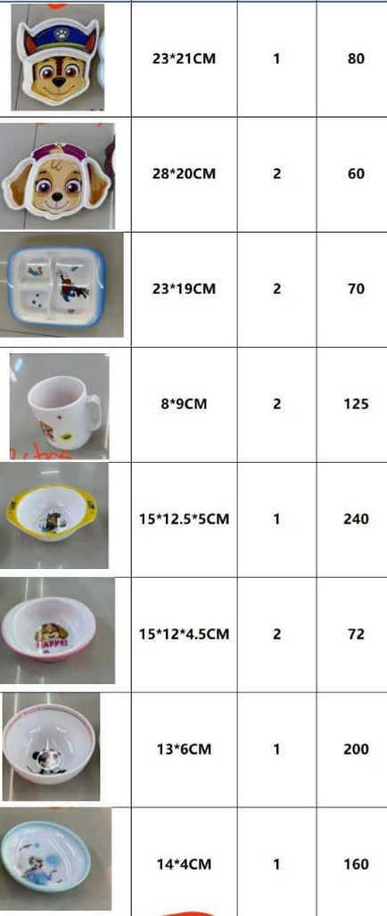
TINA | 35274 | 13 | 35274-1 | 碗盘 | 密胺 | 2 | 51 | 3.8 | 387.6 | 侵权 | 0.069828 | 0.034914 | 46 | 23 | 33 | 102 | 1833 | 1,085 | 187,000.00 | #DIV/0! | 798 | 1470 | 7 | 287 | 28,500,000 | 69%
微信 |  |  | 35274-2 | 碗盘 | 密胺 | 2 | 56 | 3.8 | 425.6 | 侵权 | 0.092278 | 0.046139 | 43 | 29 | 37 | 112 | 1833 | 1,143 | 205,333.33 | #DIV/0! | 798 | 1470 | 7 | 345 | 28,500,000 | 60%
 |  |  | 35274-3 | 碗盘 | 密胺 | 2 | 93 | 3.8 | 706.8 | 侵权 | 0.094276 | 0.047138 | 37 | 26 | 49 | 186 | 1542 | 1,010 | 286,750.00 | #DIV/0! | 798 | 1470 | 7 | 212 | 28,500,000 | 53%
 |  |  | 35274-4 | 杯子 | 密胺 | 2 | 125 | 1.5 | 375 | 侵权 | 0.144566 | 0.072283 | 41 | 41 | 43 | 250 | 1125 | 557 | 281,250.00 | #DIV/0! | 315 | 1470 | 7 | 242 | 28,500,000 | 102%
 |  |  | 35274-5 | 碗盘 | 密胺 | 1 | 210 | 1.5 | 315 | 侵权 | 0.04896 | 0.04896 | 51 | 30 | 32 | 210 | 750 | 413 | 157,500.00 | #DIV/0! | 315 | 1470 | 7 | 98 | 28,500,000 | 82%
 |  |  | 35274-6 | 碗盘 | 密胺 | 2 | 84 | 2.5 | 420 | 侵权 | 0.084 | 0.042 | 40 | 30 | 35 | 168 | 1167 | 735 | 196,000.00 | #DIV/0! | 525 | 1470 | 7 | 210 | 28,500,000 | 59%
 |  |  | 35274-7 | 碗盘 | 密胺 | 1 | 111 | 3 | 333 | 侵权 | 0.052728 | 0.052728 | 52 | 26 | 39 | 111 | 1375 | 829 | 152,625.00 | #DIV/0! | 630 | 1470 | 7 | 199 | 28,500,000 | 66%
 |  |  | 35274-8 | 碗盘 | 密胺 | 1 | 134 | 2.5 | 335 | 侵权 | 0.039904 | 0.039904 | 43 | 29 | 32 | 134 | 1083 | 650 | 145,166.67 | #DIV/0! | 525 | 1470 | 7 | 125 | 28,500,000 | 67%
 |  |  |  |  |  |  |  |  |  |  |  | #DIV/0! |  |  |  | 0 | 500 | #DIV/0! | - | #DIV/0! | 0 | 1470 | 7 | #DIV/0! | 28,500,000 | #DIV/0!
TINA | 宇能实业 | PENGUIN FOOD FLASK | 5019 | 焖烧杯 | 不锈钢 | 5 | 20 | 33 | 3300 | 运费50 | 0.378 | 0.0756 | 63 | 50 | 24 | 100 | 14000 | 8,514 | 1,400,000.00 | #DIV/0! | 6930 | 1470 | 7 | 1,584 | 28,500,000 | 64%
微信 |  |  |  | 运费 |  |  |  |  | 50 |  |  | #DIV/0! |  |  |  | 0 | 792 | #DIV/0! | - | #DIV/0! | 0 | 1470 | 7 | #DIV/0! | 28,500,000 | #DIV/0!
 |  |  |  |  |  |  |  |  |  |  |  | #DIV/0! |  |  |  | 0 | 1542 | #DIV/0! | - | #DIV/0! | 0 | 1470 | 7 | #DIV/0! | 28,500,000 | #DIV/0!
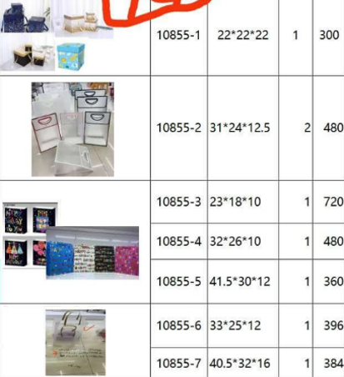
TINA | ENVELOPE BAG | 13 | 10855-1 | 纸盒 | 纸 | 1 | 300 | 2.9 | 870 |  | 0.13608 | 0.13608 | 72 | 45 | 42 | 300 | 1208 | 799 | 362,500.00 | #DIV/0! | 609 | 1470 | 7 | 190 | 28,500,000 | 51%
 |  |  | 10855-2 | 礼品袋 | 塑料 | 2 | 480 | 1.4 | 1344 |  | 0.18315 | 0.091575 | 55 | 45 | 37 | 960 | 625 | 374 | 600,000.00 | #DIV/0! | 294 | 1470 | 7 | 80 | 28,500,000 | 67%
 |  |  | 10855-3 | 礼品袋 | 纸 | 1 | 720 | 1.05 | 756 |  | 0.138 | 0.138 | 50 | 40 | 69 | 720 | 542 | 301 | 390,000.00 | #DIV/0! | 221 | 1470 | 7 | 80 | 28,500,000 | 80%
 |  |  | 10855-4 | 礼品袋 | 纸 | 1 | 480 | 1.6 | 768 |  | 0.131868 | 0.131868 | 54 | 33 | 74 | 480 | 792 | 451 | 380,000.00 | #DIV/0! | 336 | 1470 | 7 | 115 | 28,500,000 | 75%
 |  |  | 10855-5 | 礼品袋 | 纸 | 1 | 360 | 1.9 | 684 |  | 0.176384 | 0.176384 | 64 | 53 | 52 | 360 | 958 | 604 | 345,000.00 | #DIV/0! | 399 | 1470 | 7 | 205 | 28,500,000 | 59%
 |  |  | 10855-6 | 礼品袋 | 塑料 | 1 | 396 | 1.6 | 633.6 |  | 0.105 | 0.105 | 50 | 50 | 42 | 396 | 708 | 447 | 280,500.00 | #DIV/0! | 336 | 1470 | 7 | 111 | 28,500,000 | 58%
 |  |  | 10855-7 | 礼品袋 | 塑料 | 1 | 384 | 2 | 768 |  | 0.1254 | 0.1254 | 55 | 40 | 57 | 384 | 875 | 557 | 336,000.00 | #DIV/0! | 420 | 1470 | 7 | 137 | 28,500,000 | 57%
 |  |  |  |  |  |  |  |  |  |  |  | #DIV/0! |  |  |  | 0 | 792 | #DIV/0! | - | #DIV/0! | 0 | 1470 | 7 | #DIV/0! | 28,500,000 | #DIV/0!
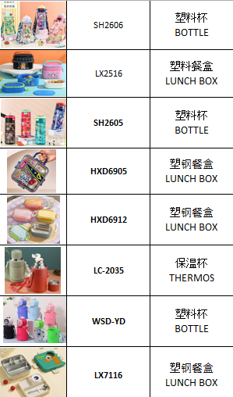
TINA | 铭硕日用 | 13 | SH2606 | Water cup | 塑料 | 1 | 80 | 6.2 | 496 |  | 0.10716 | 0.10716 | 60 | 38 | 47 | 80 | 3200 | 1,863 | 256,000.00 | #DIV/0! | 1302 | 1470 | 7 | 561 | 28,500,000 | 72%
6/17微信 |  |  | LX2516 | Lunch box | 塑料 | 1 | 96 | 7.7 | 739.2 |  | 0.23452 | 0.23452 | 55 | 52 | 82 | 96 | 4000 | 2,641 | 384,000.00 | #DIV/0! | 1617 | 1470 | 7 | 1,024 | 28,500,000 | 51%
 |  |  | SH2605 | Water cup | 塑料 | 1 | 80 | 6.2 | 496 |  | 0.101244 | 0.101244 | 59 | 39 | 44 | 80 | 3000 | 1,832 | 240,000.00 | #DIV/0! | 1302 | 1470 | 7 | 530 | 28,500,000 | 64%
 |  |  | HXD6905 | Thermal lunch box | 不锈钢 | 1 | 48 | 18.8 | 902.4 |  | 0.169344 | 0.169344 | 64 | 42 | 63 | 48 | 8500 | 5,427 | 408,000.00 | #DIV/0! | 3948 | 1470 | 7 | 1,479 | 28,500,000 | 57%
 |  |  | HXD6912 | Lunch box | 塑料 | 2 | 48 | 9.9 | 950.4 |  | 0.24786 | 0.12393 | 54 | 45 | 51 | 96 | 5000 | 3,161 | 480,000.00 | #DIV/0! | 2079 | 1470 | 7 | 1,082 | 28,500,000 | 58%
 |  |  | LC2035 | Thermal cup | 不锈钢 | 1 | 24 | 26 | 624 |  | 0.100772 | 0.100772 | 61 | 59 | 28 | 24 | 12000 | 7,220 | 288,000.00 | #DIV/0! | 5460 | 1470 | 7 | 1,760 | 28,500,000 | 66%
 |  |  | WSD-YD | Water cup | 塑料 | 1 | 80 | 8.5 | 680 |  | 0.130995 | 0.130995 | 71 | 45 | 41 | 80 | 3800 | 2,471 | 304,000.00 | #DIV/0! | 1785 | 1470 | 7 | 686 | 28,500,000 | 54%
 |  |  | LX7116 | Thermal lunch box | 不锈钢 | 1 | 42 | 23.8 | 999.6 |  | 0.197248 | 0.197248 | 67 | 46 | 64 | 42 | 11000 | 6,966 | 462,000.00 | #DIV/0! | 4998 | 1470 | 7 | 1,968 | 28,500,000 | 58%
 |  |  |  |  |  |  |  |  |  |  |  | #DIV/0! |  |  |  | 0 | 792 | #DIV/0! | - | #DIV/0! | 0 | 1470 | 7 | #DIV/0! | 28,500,000 | #DIV/0!
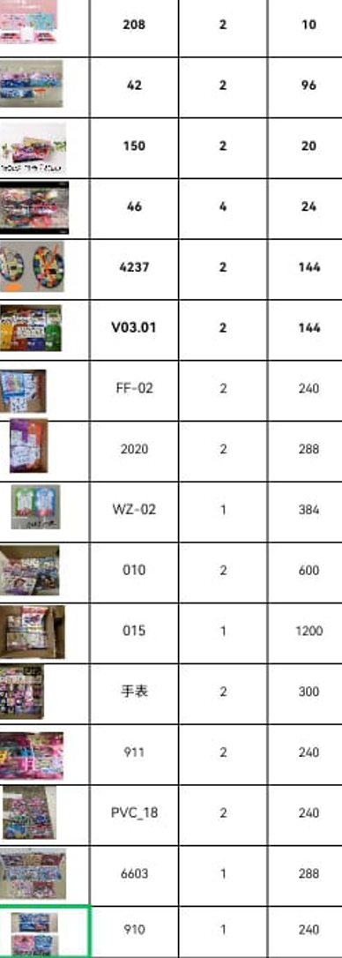
TINA | 21215 | 13 | 208 | Watercolor set | 塑料 | 2 | 10 | 18 | 360 |  | 0.169592 | 0.084796 | 43 | 34 | 58 | 20 | 11500 | 7,334 | 230,000.00 | #DIV/0! | 3780 | 1470 | 7 | 3,554 | 28,500,000 | 57%
6/22胡付 |  |  | 429 | Watercolor set | 塑料 | 2 | 96 | 3.3 | 633.6 |  | 0.208962 | 0.104481 | 57 | 47 | 39 | 192 | 3000 | 1,149 | 576,000.00 | #DIV/0! | 693 | 1470 | 7 | 456 | 28,500,000 | 161%
 |  |  | 150 | Watercolor set | 塑料 | 2 | 20 | 9.5 | 380 |  | 0.10374 | 0.05187 | 38 | 35 | 39 | 40 | 6000 | 3,082 | 240,000.00 | #DIV/0! | 1995 | 1470 | 7 | 1,087 | 28,500,000 | 95%
 |  |  | 46P | Watercolor set | 塑料 | 4 | 24 | 7 | 672 |  | 0.31824 | 0.07956 | 51 | 39 | 40 | 96 | 4375 | 2,859 | 420,000.00 | #DIV/0! | 1470 | 1470 | 7 | 1,389 | 28,500,000 | 53%
 |  |  | 4237 | Paint |  | 2 | 144 | 1.2 | 345.6 |  | 0.095232 | 0.047616 | 48 | 31 | 32 | 288 | 750 | 391 | 216,000.00 | #DIV/0! | 252 | 1470 | 7 | 139 | 28,500,000 | 92%
 |  |  | V0301 | Paint |  | 2 | 144 | 2.4 | 691.2 |  | 0.18522 | 0.09261 | 49 | 42 | 45 | 288 | 1167 | 774 | 336,000.00 | #DIV/0! | 504 | 1470 | 7 | 270 | 28,500,000 | 51%
 |  |  | FF-02 | Notebook | 纸 | 2 | 240 | 1.95 | 936 | 侵权 | 0.1008 | 0.0504 | 45 | 35 | 32 | 480 | 750 | 498 | 360,000.00 | #DIV/0! | 410 | 1470 | 7 | 88 | 28,500,000 | 51%
 |  |  | 2020 | Notebook | 纸 | 2 | 288 | 2.1 | 1209.6 | 侵权 | 0.09072 | 0.04536 | 40 | 27 | 42 | 576 | 792 | 507 | 456,000.00 | #DIV/0! | 441 | 1470 | 7 | 66 | 28,500,000 | 56%
 |  |  | 010 | Coloring book | 纸 | 2 | 600 | 0.98 | 1176 | 侵权 | 0.11616 | 0.05808 | 44 | 30 | 44 | 1200 | 483 | 246 | 580,000.00 | #DIV/0! | 206 | 1470 | 7 | 41 | 28,500,000 | 96%
 |  |  | 015 | Coloring book | 纸 | 1 | 1200 | 0.55 | 660 | 侵权 | 0.05808 | 0.05808 | 44 | 30 | 44 | 1200 | 267 | 136 | 320,000.00 | #DIV/0! | 116 | 1470 | 7 | 20 | 28,500,000 | 96%
 |  |  | 21215-1 | Watch |  | 2 | 300 | 5.5 | 3300 | 侵权 | 0.27189 | 0.135945 | 45 | 53 | 57 | 600 | 2083 | 1,345 | 1,250,000.00 | #DIV/0! | 1155 | 1470 | 7 | 190 | 28,500,000 | 55%
 |  |  | 911 | Tote bag | 塑料 | 2 | 240 | 2.95 | 1416 | 侵权 | 0.2464 | 0.1232 | 70 | 40 | 44 | 480 | 1458 | 835 | 700,000.00 | #DIV/0! | 620 | 1470 | 7 | 215 | 28,500,000 | 75%
 |  |  | PVC18 | Tote bag | 塑料 | 2 | 240 | 3.6 | 1728 | 侵权 | 0.206856 | 0.103428 | 78 | 39 | 34 | 480 | 1542 | 937 | 740,000.00 | #DIV/0! | 756 | 1470 | 7 | 181 | 28,500,000 | 65%
 |  |  | 6603 | Puzzle | 纸 | 1 | 288 | 1.5 | 432 | 侵权 | 0.103968 | 0.103968 | 57 | 38 | 48 | 288 | 750 | 466 | 216,000.00 | #DIV/0! | 315 | 1470 | 7 | 151 | 28,500,000 | 61%
 |  |  | 910 | Tote bag | 塑料 | 1 | 240 | 3.1 | 744 | 侵权 | 0.12672 | 0.12672 | 66 | 40 | 48 | 240 | 1375 | 872 | 330,000.00 | #DIV/0! | 651 | 1470 | 7 | 221 | 28,500,000 | 58%
 |  |  |  |  |  |  |  |  |  |  |  | #DIV/0! |  |  |  | 0 | 500 | #DIV/0! | - | #DIV/0! | 0 | 1470 | 7 | #DIV/0! | 28,500,000 | #DIV/0!
TINA | 康翔文具 | 装柜 | BAG | Drawstring tote bag | 无纺布 | 4 | 2400 | 0.83 | 7968 | 侵权 | 0.86856 | 0.21714 | 77 | 60 | 47 | 9600 | 283 | 212 | 2,720,000.00 | #DIV/0! | 174 | 1470 | 7 | 38 | 28,500,000 | 34%
 |  |  |  |  |  |  |  |  |  |  |  |  |  |  |  |  |  |  |  |  |  |  |  |  | 28,500,000
 |  |  |  |  |  |  |  | TOTAL | ￥66,017 |  |  |  |  |  |  |  |  |  |  |  |  |  |  |  | 28,500,000
 |  |  |  |  |  |  |  | 6/9 REMAIN | ￥39,488 |  |  |  |  |  |  |  |  |  | 24,433,625.00
 |  |  |  |  |  |  | 2026-06-12 | SEND TO ME | ￥22,500 | NGN4646250 |  |  |  |  |  |  |  |  | 3,981,617.65

 |  |  |  |  |  |  |  | BALANCE FOR GOODS | ￥4,029 |  |  |  |  |  |  |  | 9.5 |  | 11,952,612.00
 |  |  | ONEU1779822 | 92 CTNS | 8186715241 | EYOO-DEE | 2026-06-18 | 9.5 CBM FREIGHT | ￥8,019 | $1,146
 |  |  |  |  |  |  |  | 6/9 FREIGHT | ￥22,820
 |  |  |  |  |  |  |  |  |  |  |  |  |  |  |  |  |  |  | 8,499,395
 |  |  |  |  |  |  |  | TOTAL BALANCE | ￥34,868

8033004350 | TINA ORDER 2026-5 |  |  |  |  |  |  |  |  |  | CBM
2026-06-18 | SHOP NO | TEL | ITEM NO | Product Name | 材质 | CTNS | QTY | PRICE | T.PRICE | 定金
SWUZZY | 景佳 | 7 | A2794 | Cup | 塑料 | 1 | 96 | 6 | 576 |  | 0.218592 | 0.218592 | 69 | 36 | 88 | 96 | 3300 | 2,214 | 316,800.00 | #DIV/0! | 1260 | 1470 | 7 | 954 | 28500000 | 49%
 |  |  | A2796 | Cup | 塑料 | 1 | 96 | 6 | 576 |  | 0.204204 | 0.204204 | 66 | 34 | 91 | 96 | 3300 | 2,152 | 316,800.00 | #DIV/0! | 1260 | 1470 | 7 | 892 | 28,500,000 | 53%
 |  |  | 119 | Cup | 塑料 | 1 | 60 | 7 | 420 |  | 0.116522 | 0.116522 | 49 | 41 | 58 | 60 | 3500 | 2,284 | 210,000.00 | #DIV/0! | 1470 | 1470 | 7 | 814 | 28,500,000 | 53%
 |  |  | 1257 | Fork and Spoon | 塑料 | 1 | 400 | 1.8 | 720 |  | 0.15345 | 0.15345 | 55 | 62 | 45 | 400 | 917 | 539 | 366,666.67 | #DIV/0! | 378 | 1470 | 7 | 161 | 28,500,000 | 70%
 |  |  | 3314 | Fork and Spoon | 塑料+不锈钢 | 1 | 400 | 2.7 | 1080 |  | 0.16182 | 0.16182 | 58 | 62 | 45 | 400 | 1250 | 737 | 500,000.00 | #DIV/0! | 567 | 1470 | 7 | 170 | 28,500,000 | 70%
 |  |  | 2606 | Cup | 塑料 | 1 | 72 | 5.9 | 424.8 |  | 0.106641 | 0.106641 | 51 | 51 | 41 | 72 | 2800 | 1,860 | 201,600.00 | #DIV/0! | 1239 | 1470 | 7 | 621 | 28,500,000 | 51%
 |  |  | 706 | Lunch Box | 塑料 | 1 | 48 | 8.4 | 403.2 |  | 0.13572 | 0.13572 | 60 | 39 | 58 | 48 | 4400 | 2,949 | 211,200.00 | #DIV/0! | 1764 | 1470 | 7 | 1,185 | 28,500,000 | 49%
 |  |  | 8122—1 | Cup | 塑料 | 1 | 100 | 9 | 900 |  | 0.1568 | 0.1568 | 80 | 40 | 49 | 100 | 4000 | 2,547 | 400,000.00 | #DIV/0! | 1890 | 1470 | 7 | 657 | 28,500,000 | 57%
 |  |  | HY-057 | Cup | 塑料 | 2 | 80 | 5.8 | 928 |  | 0.30381 | 0.151905 | 65 | 41 | 57 | 160 | 3500 | 2,014 | 560,000.00 | #DIV/0! | 1218 | 1470 | 7 | 796 | 28,500,000 | 74%
 |  |  |  |  |  |  |  |  |  |  |  | #DIV/0! |  |  |  | 0 | 1750 | #DIV/0! | - | #DIV/0! | 0 | 1470 | 7 | #DIV/0! | 28,500,000 | #DIV/0!
TINA | 华洋礼品袋 | 7 | 807—1 | XTER SHOPPING BAG SML | 无纺布 | 1 | 1200 | 0.65 | 780 | 侵权 | 0.15 | 0.15 | 60 | 50 | 50 | 1200 | 333 | 189 | 400,000.00 | #DIV/0! | 137 | 1470 | 7 | 52 | 28,500,000 | 76%
 |  |  | 807—2 | XTER SHOPPING BAG BIG | 无纺布 | 1 | 1200 | 0.8 | 960 | 侵权 | 0.1925 | 0.1925 | 70 | 55 | 50 | 1200 | 458 | 235 | 550,000.00 | #DIV/0! | 168 | 1470 | 7 | 67 | 28,500,000 | 95%
 |  |  | 807—3 | PLAIN TOTE BAG | 无纺布 | 1 | 1800 | 0.85 | 1530 |  | 0.14 | 0.14 | 70 | 40 | 50 | 1800 | 333 | 211 | 600,000.00 | #DIV/0! | 179 | 1470 | 7 | 33 | 28,500,000 | 58%
 |  |  |  |  |  |  |  |  |  |  | 0 | #DIV/0! |  |  |  | 0 | 1750 | #DIV/0! | - | #DIV/0! | 0 | 1470 | 7 | #DIV/0! | 28,500,000 | #DIV/0!
TINA | 德为纺织 | 装柜 | MAT | COTTON TOWEL | PVC | 2 | 120 | 9 | 2160 | 侵权 | 0.26144 | 0.13072 | 43 | 80 | 38 | 240 | 3667 | 2,347 | 880,000.00 | #DIV/0! | 1890 | 1470 | 7 | 457 | 28,500,000 | 56%
7/2胡付 |  |  | MAT | FIBER TOWELS | PVC | 8 | 120 | 6.5 | 6240 | 侵权 | 1.024 | 0.128 | 80 | 40 | 40 | 960 | 2917 | 1,812 | 2,800,000.00 | #DIV/0! | 1365 | 1470 | 7 | 447 | 28,500,000 | 61%
 |  |  |  |  |  |  |  |  |  |  |  |  |  |  |  |  |  |  |  |  |  |  |  |  | 28,500,000
 |  |  |  |  |  |  |  | TOTAL | ￥17,698 |  |  |  |  |  |  |  |  |  |  |  |  |  |  |  | 28,500,000
 |  |  | TIIU7228893 | 23 CTNS | 8094229018 | GBEMAB | 2026-06-26 | 3.3 CBM FREIGHT | ￥2,718 | $388 |  |  |  |  |  |  |  |  |  |  |  |  |  |  | 28,500,000
 |  |  |  |  |  |  |  | 6/18 BALANCE | ￥34,868 |  |  |  |  |  |  |  |  |  | 8,313,066.67
 |  |  |  |  |  |  |  |  |  |  |  |  |  |  |  |  |  |  | 1,383,088.24
 |  |  |  |  |  |  | 2026-06-23 | SEND TO ME | ￥9,681 | NGN2000000
 |  |  |  |  |  |  | 2026-06-24 | SEND TO ME | ￥6,319 | NGN1305600 |  |  |  |  |  |  | 3.3 |  | 3,716,580.00

 |  |  |  |  |  |  |  | BALANCE | ￥39,284
 |  |  |  |  |  |  |  |  |  |  |  |  |  |  |  |  |  |  | 3,213,398

8033004350 | TINA ORDER 2026-5 |  |  |  |  |  |  |  |  |  | CBM
6/27胡付 | SHOP NO | TEL | ITEM NO | 品名 | 材质 | CTNS | QTY | PRICE | T.PRICE | 定金 |  | #VALUE! |  |  |  | TTL QUANTITY | LCL SELLING PRICE | LANDED W/H PRICE | GROSS SALE VALUE |  | NAIRA COST CHINA/UNIT | NAIRA/$ | RMB/$ | FREIGHT/UNIT | FREIGHT+CLR LAG | PROFITABILITY
TINA | STITCH SPOON | 8 | 403—1 | 叉勺 | 不锈钢 | 1 | 240 | 6.8 | 1632 | 侵权 | 0.06 | 0.063388 | 53 | 46 | 26 | 240 | 2500 | 1,539 | 600,000.00 | #DIV/0! | 1428 | 1470 | 7 | 111 | 28500000 | 62%
6/27胡付 | MICKEY N MINNIE SPOON |  | 403—2 | 叉勺 | 不锈钢 | 1 | 240 | 5.4 | 1296 | 侵权 | 0.06 | 0.06325 | 55 | 46 | 25 | 240 | 2000 | 1,244 | 480,000.00 | #DIV/0! | 1134 | 1470 | 7 | 110 | 28,500,000 | 61%
 | DINO CUTLERY SPOON SML |  | 403—3 | 叉勺 | 不锈钢 | 1 | 240 | 4.5 | 1080 |  | 0.14 | 0.13975 | 65 | 50 | 43 | 240 | 1917 | 1,189 | 460,000.00 | #DIV/0! | 945 | 1470 | 7 | 244 | 28,500,000 | 61%
 | DINO CUTLERY SPOON |  | 403—4 | 叉勺 | 不锈钢 | 1 | 200 | 5.1 | 1020 |  | 0.08 | 0.07722 | 65 | 44 | 27 | 200 | 1917 | 1,233 | 383,333.33 | #DIV/0! | 1071 | 1470 | 7 | 162 | 28,500,000 | 55%
 | 3D SPOON IN PAPER BOX |  | 403—5 | 叉勺 | 不锈钢 | 1 | 240 | 4.1 | 984 | 侵权 | 0.09 | 0.08883 | 47 | 45 | 42 | 240 | 1667 | 1,016 | 400,000.00 | #DIV/0! | 861 | 1470 | 7 | 155 | 28,500,000 | 64%
 |  |  |  |  |  |  |  |  |  |  | 0.00 | #DIV/0! |  |  |  | 0 | 500 | #DIV/0! | - | #DIV/0! | 0 | 1470 | 7 | #DIV/0! | 28,500,000 | #DIV/0!
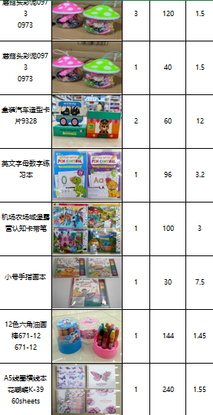
TINA | 金宝贝 | 12 | TINA-1 | 橡皮泥 |  | 3 | 120 | 1.5 | 540 |  | 0.44 | 0.147441 | 59 | 49 | 51 | 360 | 1328 | 830 | 478,056.60 | #DIV/0! | 315 | 1470 | 7 | 515 | 28,500,000 | 60%
 |  |  | TINA-2 | 橡皮泥 |  | 1 | 40 | 1.5 | 60 |  | 0.05 | 0.05115 | 33 | 50 | 31 | 40 | 1362 | 851 | 54,460.59 | #DIV/0! | 315 | 1470 | 7 | 536 | 28,500,000 | 60%
 |  |  | TINA-3 | 卡片 | 纸 | 2 | 60 | 12 | 1440 |  | 0.09 | 0.04403 | 34 | 37 | 35 | 120 | 4524 | 2,828 | 542,892.00 | #DIV/0! | 2520 | 1470 | 7 | 308 | 28,500,000 | 60%
 |  |  | TINA-4 | 练习本 | 纸 | 1 | 96 | 3.2 | 307.2 |  | 0.03 | 0.027232 | 32 | 23 | 37 | 96 | 1265 | 791 | 121,480.66 | #DIV/0! | 672 | 1470 | 7 | 119 | 28,500,000 | 60%
 |  |  | TINA-5 | 认知卡 | 纸 | 1 | 100 | 3 | 300 |  | 0.07 | 0.06534 | 44 | 45 | 33 | 100 | 1446 | 904 | 144,616.24 | #DIV/0! | 630 | 1470 | 7 | 274 | 28,500,000 | 60%
 |  |  | TINA-6 | 绘画本 | 纸 | 1 | 30 | 7.5 | 225 |  | 0.02 | 0.0247 | 38 | 25 | 26 | 30 | 3072 | 1,920 | 92,163.53 | #DIV/0! | 1575 | 1470 | 7 | 345 | 28,500,000 | 60%
 |  |  | TINA-7 | 油画棒 | 蜡 | 1 | 144 | 1.45 | 208.8 |  | 0.10 | 0.10143 | 63 | 46 | 35 | 144 | 960 | 600 | 138,174.56 | #DIV/0! | 305 | 1470 | 7 | 295 | 28,500,000 | 60%
 |  |  | TINA-8 | 本子 | 纸 | 1 | 240 | 1.55 | 372 |  | 0.06 | 0.062775 | 45 | 45 | 31 | 240 | 696 | 435 | 167,088.18 | #DIV/0! | 326 | 1470 | 7 | 110 | 28,500,000 | 60%
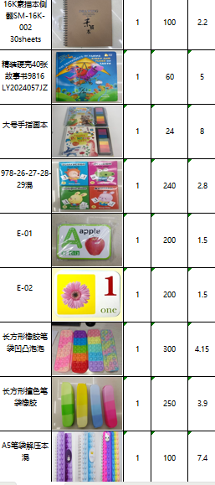

 |  |  | TINA-9 | 素描本 | 纸 | 1 | 100 | 2.2 | 220 |  | 0.08 | 0.083754 | 54 | 47 | 33 | 100 | 1301 | 813 | 130,084.45 | #DIV/0! | 462 | 1470 | 7 | 351 | 28,500,000 | 60%
 |  |  | TINA-10 | 故事书 | 纸 | 1 | 60 | 5 | 300 |  | 0.06 | 0.058351 | 59 | 43 | 23 | 60 | 2332 | 1,458 | 139,929.49 | #DIV/0! | 1050 | 1470 | 7 | 408 | 28,500,000 | 60%
 |  |  | TINA-11 | 画本 | 纸 | 1 | 24 | 8 | 192 |  | 0.05 | 0.04675 | 34 | 25 | 55 | 24 | 3994 | 2,496 | 95,862.00 | #DIV/0! | 1680 | 1470 | 7 | 816 | 28,500,000 | 60%
 |  |  | TINA-13 | 卡片 | 纸 | 1 | 240 | 2.8 | 672 |  | 0.05 | 0.04508 | 49 | 40 | 23 | 240 | 1067 | 667 | 256,022.12 | #DIV/0! | 588 | 1470 | 7 | 79 | 28,500,000 | 60%
 |  |  | TINA-14 | 卡片 | 纸 | 1 | 200 | 1.5 | 300 |  | 0.05 | 0.053248 | 64 | 32 | 26 | 200 | 683 | 427 | 136,507.48 | #DIV/0! | 315 | 1470 | 7 | 112 | 28,500,000 | 60%
 |  |  | TINA-15 | 卡片 | 纸 | 1 | 200 | 1.5 | 300 |  | 0.05 | 0.053248 | 64 | 32 | 26 | 200 | 683 | 427 | 136,507.48 | #DIV/0! | 315 | 1470 | 7 | 112 | 28,500,000 | 60%
 |  |  | TINA-16 | 笔袋 | 硅胶 | 1 | 300 | 4.15 | 1245 |  | 0.21 | 0.210728 | 71 | 56 | 53 | 300 | 1865 | 1,166 | 559,631.72 | #DIV/0! | 872 | 1470 | 7 | 294 | 28,500,000 | 60%
 |  |  | TINA-17 | 笔袋 | 硅胶 | 1 | 250 | 3.9 | 975 |  | 0.21 | 0.210728 | 71 | 56 | 53 | 250 | 1876 | 1,172 | 468,911.72 | #DIV/0! | 819 | 1470 | 7 | 353 | 28,500,000 | 60%
 |  |  | TINA-18 | 笔袋 | 硅胶 | 1 | 100 | 7.4 | 740 |  | 0.09 | 0.08602 | 55 | 46 | 34 | 100 | 3063 | 1,915 | 306,324.00 | #DIV/0! | 1554 | 1470 | 7 | 361 | 28,500,000 | 60%
 |  |  |  |  |  |  |  |  |  |  | 0.00 | #DIV/0! |  |  |  | 0 | #DIV/0! | #DIV/0! | - | #DIV/0! | 0 | 1470 | 7 | #DIV/0! | 28,500,000 | #DIV/0!
TINA | 陈凤阳玩具 | 12 | PLASTIC PUZZLE | 拼图 | 塑料 | 2 | 1440 | 0.58 | 1670.4 | 侵权 | 0.17 | 0.086496 | 53 | 32 | 51 | 2880 | 235 | 147 | 677,260.80 | #DIV/0! | 122 | 1470 | 7 | 25 | 28,500,000 | 60%
微信 |  |  |  |  |  |  |  |  |  |  | 0.00 | #DIV/0! |  |  |  | 0 | #DIV/0! | #DIV/0! | - | #DIV/0! | 0 | 1470 | 7 | #DIV/0! | 28,500,000 | #DIV/0!
TINA | 信达贸易 | 12 | 316 | 饭盒包 |  | 1 | 60 | 20 | 1200 | 侵权 | 0.22 | 0.219604 | 92 | 77 | 31 | 60 | 9174 | 5,734 | 550,463.86 | #DIV/0! | 4200 | 1470 | 7 | 1,534 | 28,500,000 | 60%
7/3胡付 |  |  | 122—3 | 饭盒包 |  | 1 | 70 | 21 | 1470 | 侵权 | 0.13 | 0.1296 | 96 | 30 | 45 | 70 | 8298 | 5,186 | 580,828.24 | #DIV/0! | 4410 | 1470 | 7 | 776 | 28,500,000 | 60%
 | 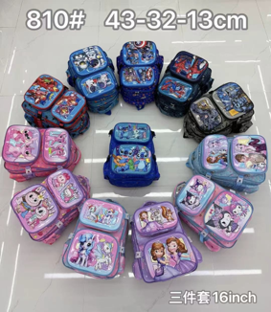 |  | 810 | 书包 |  | 1 | 80 | 35 | 2800 | 侵权 | 0.34 | 0.33957 | 105 | 77 | 42 | 80 | 14606 | 9,129 | 1,168,511.65 | #DIV/0! | 7350 | 1470 | 7 | 1,779 | 28,500,000 | 60%
 |  |  |  |  |  |  |  |  |  |  |  |  |  |  |  |  |  |  |  |  |  |  |  |  | 28,500,000
 |  |  |  |  |  |  |  | TOTAL | ￥21,549 |  |  |  |  |  |  |  |  |  |  |  |  |  |  |  | 28,500,000
 |  |  |  |  |  |  |  |  |  |  |  |  |  |  |  |  |  |  | 5,512,107.74
 |  |  | CAJU5849594 | 30 CTNS | 8060063474 | SCENT | 2026-07-04 | 3.0 CBM FREIGHT | ￥2,471 | $353 |  |  |  |  |  |  |  |  | 1,257,352.94

 |  |  |  |  |  |  |  | 6/26 BALNCE | ￥39,284 |  |  |  |  |  |  |  | 3

 |  |  |  |  |  |  |  | TOTAL BALANCE | ￥63,304
 |  |  |  |  |  |  |  |  |  |  |  |  |  |  |  |  |  |  | 4,254,755

